1.1 temp doanh thu
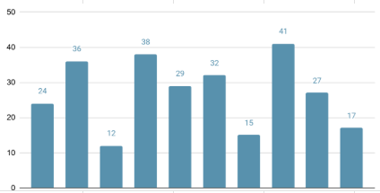
Date | Từ | 2022-01-01 | Đến | 2023-01-01
Nhóm khách hàng
Tên nhóm khách hàng |  |  |  |  | Doanh thu bán ngoài | Doanh thu LCNB | Tổng đơn hàng | Giá trị trung bình của đơn hàng
Tên xí nghiệp

Tìm tên sản phẩm | Search

 |  |  |  |  | Doanh thu và số đơn hàng theo từng tháng

 |  |  |  |  | Doanh thu theo nhóm vật tư, hàng hóa

 |  |  |  |  | Doanh thu theo tháng của nhóm khách hàng |  |  | Tỷ lệ đóng góp Doanh thu theo nhóm khách hàng

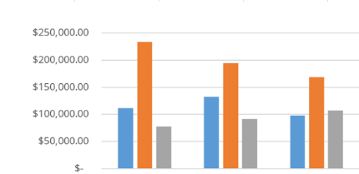
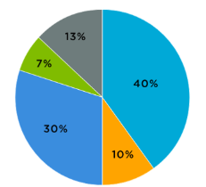

 |  |  |  |  | Doanh thu theo tháng của xí nghiệp |  |  | Tỷ lệ đóng góp Doanh thu theo xí nghiệp

1.Mẫu báo cáo Doanh thu
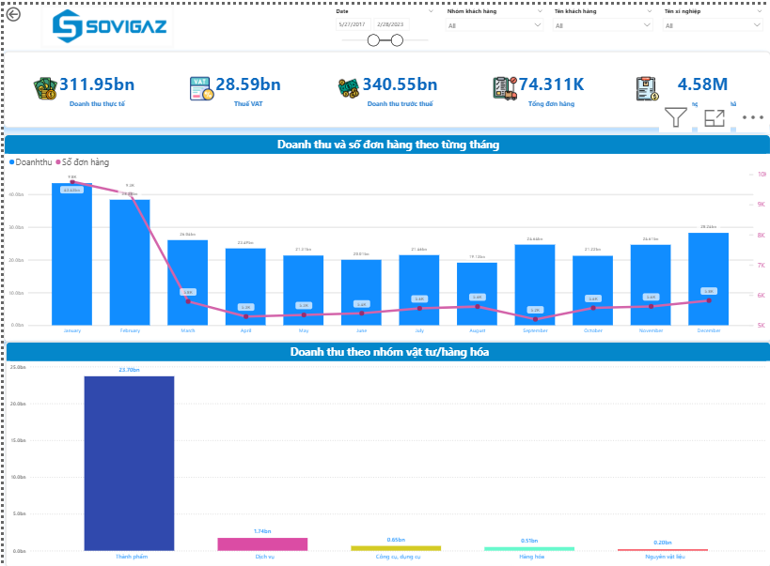

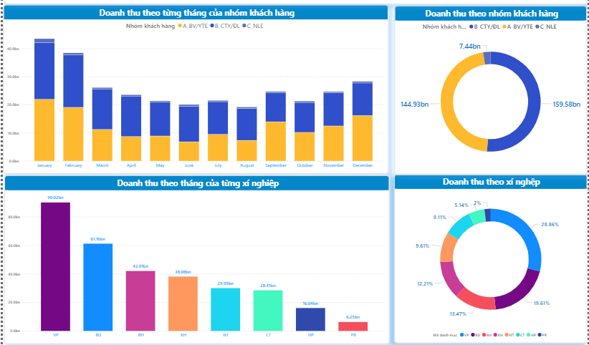

2.Mẫu báo cáo Doanh thu chi tiế
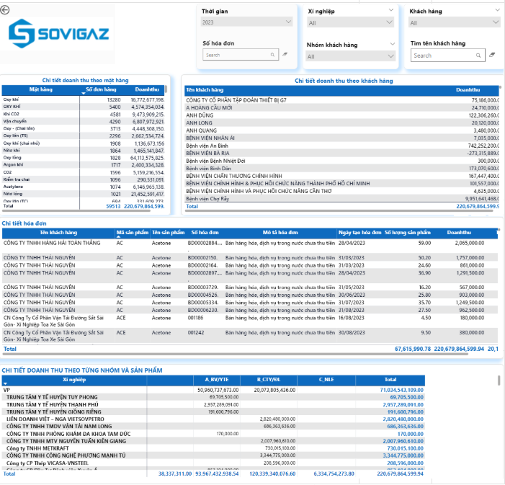

3.1 temp công nợ
 |  | BÁO CÁO KẾT QUẢ CÔNG NỢ
Loại nợ | All

Nợ trước hạn | All | Số tiền cần thanh toán | Số tiền đã thanh toán | Tổng nợ

Nợ quá hạn | All

Nhóm khách hàng | All

Tên khách hàng |  | Nợ khó đòi | Nợ không thể đòi | Nợ quá hạn trên 60 ngày

 |  | Nợ quá hạn theo tuổi nợ

 |  |  | 0-30 | 03-60 | 60-90 | .......

 |  | Công nợ theo từng nhóm khách hàng |  |  | Phân tích nợ theo loại nợ
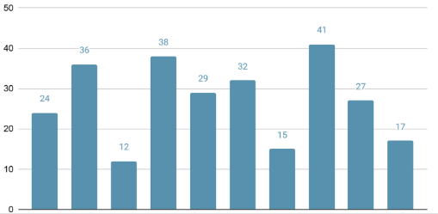
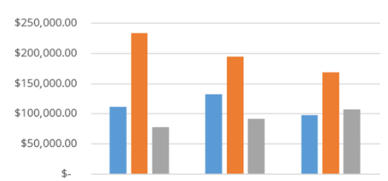

 |  | Phân tích nợ trước hạn

 |  |  | 0-30 | 03-60 | 60-90
 |  | Chi tiết công nợ theo khách hàng

 |  | Mã KH | Tên KH | Tổng số tiền cần thanh toán | Số tiền đã thanh toán | Nợ | Dư nợ tối đa | Địa chỉ | Mã số thuế

 |  | Chi tiết công nợ theo hóa đơn
 |  | Ngày hạch toán | Ngày chứng từ | Số chứng từ | Hạn thanh toán | Ngày hóa đơn | Số hóa đơn | Giá trị hóa đơn | Số tiền đã thanh toán | Nợ | Tình trạng nợ

3.Mẫu báo cáo Công nợ
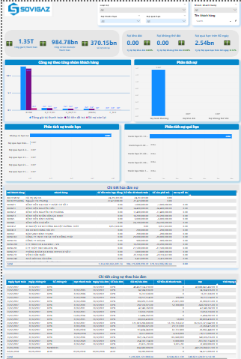

4.1 Temp KPI
 |  |  | KPI THEO NĂM
Thời gian |  | (tháng/năm) | Kế hoạch sản xuất năm |  | % hoàn thành KHSX năm |  | Kế hoạch doanh thu năm |  | % hoàn thành KHDT năm

Sản phẩm | All

Tên xí nghiệp | All

 |  |  | CÁC CHỈ SỐ THEO THÁNG
 |  |  | KPI doanh thu | Doanh thu thực tế | Tỷ lệ hoàn thành KPI doanh thu |  | KPI giá trị sản xuất | Giá trị sản xuất thực tế |  | % Giá trị sản xuất

 |  |  | LŨY KẾ
 |  |  | Lũy kế doanh thu | DT cùng kỳ năm trước | % Doanh thu so với cùng kỳ | Lũy kế giá trị sản xuất |  | GTSX cùng kỳ năm trước |  | %GTSX so với cùng kỳ

 |  |  | DOANH THU VÀ KPI THEO THÁNG

 |  |  |  |  | JANUARY |  | FEBRUARY | MARCH

 |  |  | DOANH THU VÀ KPI THEO CHI NHÁNH |  |  |  | TỶ LỆ ĐÓNG GÓP DOANH THU THEO TỪNG CHI NHÁNH
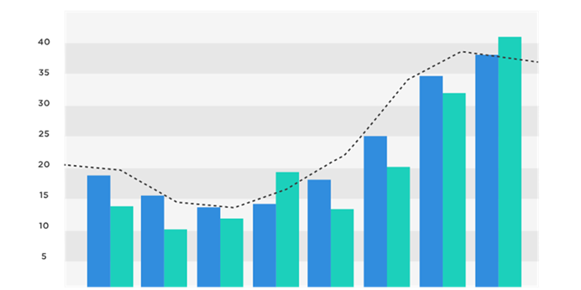
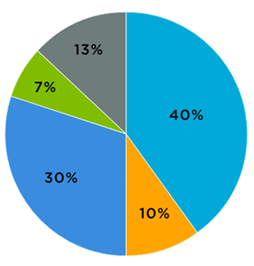

 |  |  | DOANH THU VÀ KPI THEO NHÓM SẢN PHẨM |  |  |  | TỶ LỆ ĐÓNG GÓP DOANH THU THEO TỪNG NHÓM SẢN PHẨM

4.Mẫu báo cáo KPI
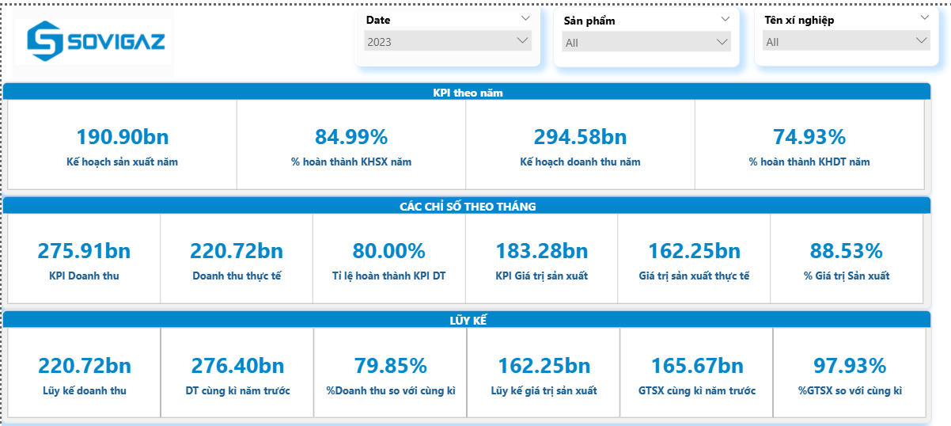

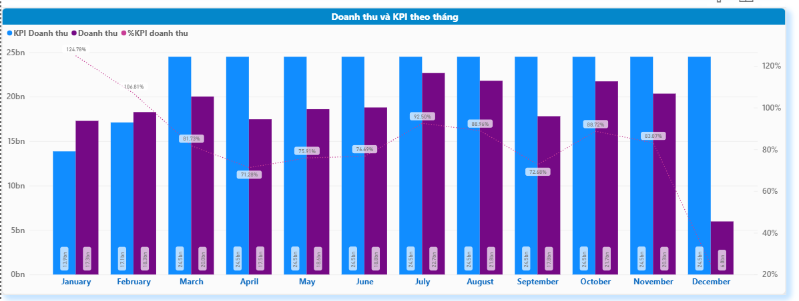

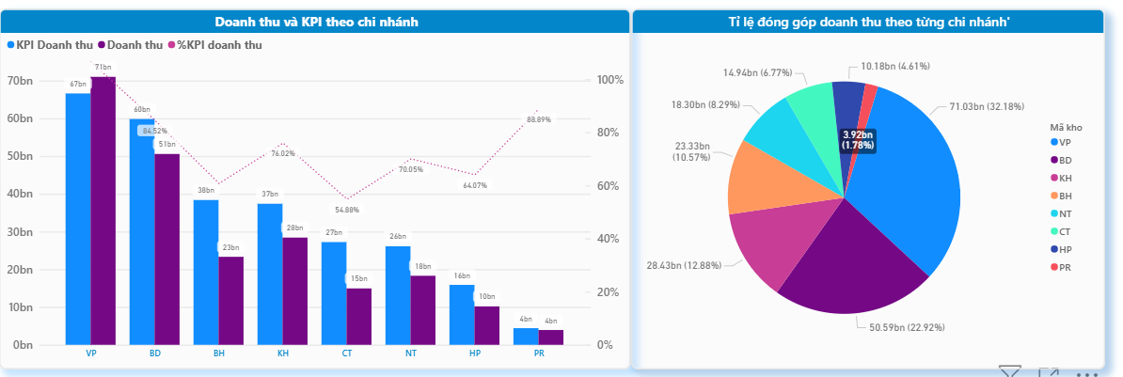

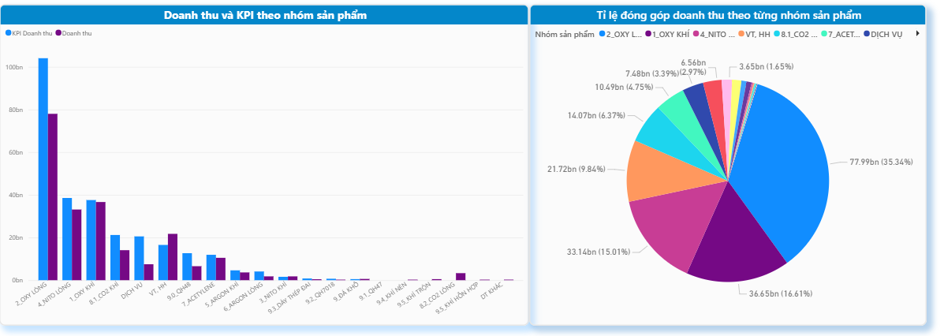

5.Mẫu báo cáo KPI chi tiết
